상품제안서
스위스알파인클럽 제이스 보스턴백 | 상품코드: S16821

 |  |  |  |  |  | 02-713-8555 | www.synergygift.co.kr
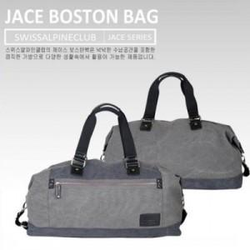

【상세/제작정보】 | 금속장식 1개당 16,000원 부가세 별도

【인쇄/포장옵션】 | 실크 / OPP(비닐)

【공급단가】 | 수량 | 100~ | 500~ | 1,000~ | 3,000~
*VAT별도 | 단가 | 39,150원 | 37,700원 | 36,250원 | 34,800원

【상품 URL】 | https://www.synergygift.co.kr:443/src/goods_detail.php?gdno=700

